Medidas y calculos
Medidas recogidas en la máquina, poner todas en milimetros | Milimetros
Escribir solamente en las casillas con fondo amarillo |  | [stepper_x] |  | # ***************************
Distancia que recorre la boquilla desde el borde de la cama hasta que toca al sensor, microswitch, o dispositivo que detecta el final de carrera a la derecha (X) | 2 | step_pin: el que tengas |  | # Bed leveling | # Dos valores separados por una coma
Distancia que recorre la boquilla desde el borde de la cama hasta que choca al final a la derecha (X) | 0.5 | dir_pin: el que tengas |  | # ***************************
Distancia que recorre la cama hacia adelante con la boquilla fuera de la cama por detrás de esta (Y) | 15 | enable_pin: el que tengas
Distancia que queda entre el borde de la cama cuando llega al dispositivo que la detecta atrás y la boquilla por delante que quedaría fuera de la cama (Y) | 11.5 | microsteps: el que tengas |  | [bed_mesh]
Ancho de la cama en X | 235 | rotation_distance: el que tengas |  | mesh_min: | 12 | , | 12
Largo de la cama en Y | 235 | endstop_pin: el que tengas |  | mesh_max: | 195 | , | 208
Distancia desde la boquilla al BLTouch o sensor en X, negativa si está a la Izquierda | -28 | position_endstop: | -2 | probe_count: 5, 5
Distancia desde la boquilla al BLTouch o sensor en Y, negativa si está por delante | -15 | position_min: | -2.5 | fade_start: 0.0
 |  | position_max: | 235.5 | fade_end: 10.0
Resultados en las casillas en verde, recordad que en Klipper, los decimales se forman con un punto, no con una coma |  | homing_speed: el que tengas |  | horizontal_move_z: 3
 |  |  |  | speed: 150
Imagen para recogida de datos
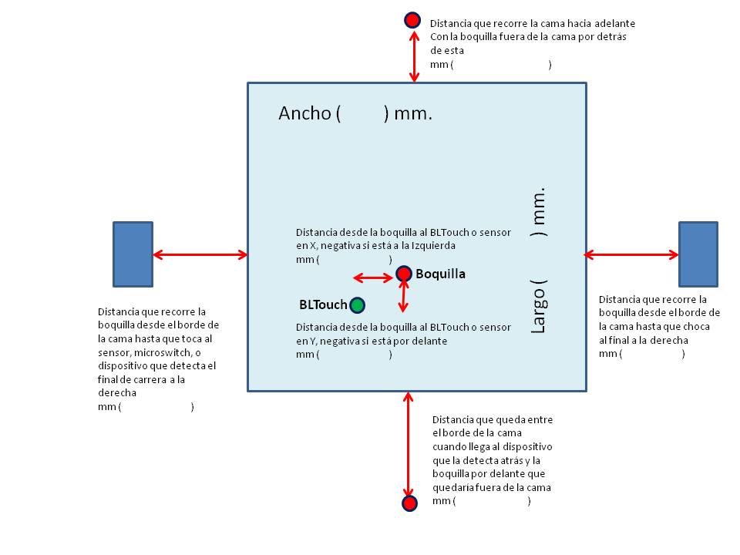
 |  | [stepper_Y]
 |  | step_pin: el que tengas |  | # ***************************
 |  | dir_pin: el que tengas |  | # Safe homing | # Dos valores separados por una coma
 |  | enable_pin: el que tengas |  | # ***************************
 |  | microsteps: el que tengas
 |  | rotation_distance: el que tengas |  | [safe_z_home]
 |  | endstop_pin: el que tengas |  | home_xy_position: | 117.5 | , | 117.5
 |  | position_endstop: | -11.5 | speed: 50
 |  | position_min: | -12 | z_hop: 10
 |  | position_max: | 250 | z_hop_speed: 5
 |  | homing_speed: el que tengas

 |  | # *************************** |  | # ***************************
 |  | # BLTouch o Sensor uno u otro |  | # Esta medida es según tus gustos,
 |  | # *************************** |  | # ni está, ni se pone en la máquina.
 |  |  |  | # Distancia minima a los bordes | 12
 |  | # [bltouch] |  | # (Al hacer el nivelado de la cama)
 |  | # sensor_pin: el que tengas |  | # Si no sabes que poner
 |  | # control_pin: el que tengas |  | # dejalo como está
 |  | # x_offset: | -28 | # ***************************
 |  | # y_offset: | -15
 |  | # #z_offset: el que tengas

 |  | [probe]
 |  | pin: el que tengas
 |  | x_offset: | -28
 |  | y_offset: | -15
 |  | #z_offset: el que tengas

